ACINOXplus
ACINOXplus®
...
Listen-Nr. |  |  |  |  | Seite | Durchgestrichene Werte korrigieren
 |  |  |  |  | 1
Plan-Nr. |  |  |  |  |  | Rote Felder zwingend ausfüllen
Datum |  |  |  | gez. | gepr.
 |  |  |  |  |  | Hellgraue Felder zum Ausfüllen
Termin:
...
ACIDORN®
Querkraftdorne mitbestellen
Bestell-E-Mail an: sales@bewehrungen.ch
...
Neu: 9/2020:
Typenreihe EK+
-Typ wählen (EKA - EKF, siehe Dokumentation S.20)
- Lage 1-4 oder 2-3 zwingend angeben
- Neu: Ecksituationen mit 2 einzelenen Elementen (Pos.)
- Beide gleiches D wählen (= gemeinsame Anschlusshöhe)
-Durch Wahl der Lage wird Trägerhöhe berechnet.
-Grundsätzlich H 2-3 muss 40 mm < H 1-4
- in der Spalte +Iso kann mit (L/R) gewählt werden, auf welche Seite die Dämmverlängerung gewünscht ist.
 |  |  | bei KV+ und QV+ zwingend
unten | oben | Stahl | Geometrie |  |  |  |  |  |  |  | O-Kontrolle
a/a1* | b/b2* | H | D1 | D2 | ∆H |  |  |  | Erläuterung zu nicht standardmässiger Dämmhöhe:
mm | mm | mm | mm | mm | mm |  |  |  |  |  |  | a 1-4 | a 2-3 | b | H | dH Versatz
 |  |  |  |  | 0 |  |  |  |  |  | 0 | 0 | 0 | 0 | 0 | 0
 |  |  |  |  | 0 |  |  |  |  |  | 0 | 0 | 0 | 0 | 0 | 0
 |  |  |  |  | 0 |  |  |  |  |  | 0 | 0 | 0 | 0 | 0 | 0
H
 |  |  |  |  | 0 |  |  |  |  |  | 0 | 0 | 0 | 0 | 0 | 0
 |  |  |  |  | 0 |  |  |  |  |  | 0 | 0 | 0 | 0 | 0 | 0
 |  |  |  |  | 0 |  |  |  |  |  | 0 | 0 | 0 | 0 | 0 | 0
 |  |  |  |  | 0 |  |  |  |  |  | 0 | 0 | 0 | 0 | 0 | 0
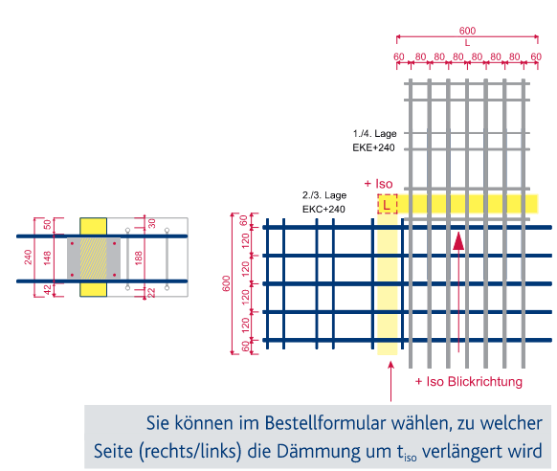
 |  |  |  |  | 0 |  |  |  |  |  | 0 | 0 | 0 | 0 | 0 | 0
 |  |  |  |  | 0 |  |  |  | Erläuterung Elementen mit Höhenversatz: |  | 0 | 0 | 0 | 0 | 0 | 0
 |  |  |  |  | 0 |  |  |  |  |  | 0 | 0 | 0 | 0 | 0 | 0
 |  |  |  |  | 0 |  |  |  |  |  | 0 | 0 | 0 | 0 | 0 | 0
 |  |  |  |  | 0 |  |  |  |  |  | 0 | 0 | 0 | 0 | 0 | 0
 |  |  |  |  | 0 |  |  |  |  |  | 0 | 0 | 0 | 0 | 0 | 0
 |  |  |  |  | 0 |  |  |  |  |  | 0 | 0 | 0 | 0 | 0 | 0
 |  |  |  |  | 0 |  |  |  |  |  | 0 | 0 | 0 | 0 | 0 | 0
 |  |  |  |  | 0 |  |  |  |  |  | 0 | 0 | 0 | 0 | 0 | 0
 |  | * D : Dämmhöhe a,b : Betonüberdeckung |  |  |  |  |  |  |  |  | 0 |  |  | Stahlbau / Bestand | L
 |  |  |  |  |  |  |  |  | Sonderanfertigungen definieren Ihnen gerne unsere Ingenieure und geben Ihnen zu jedem Typ eine Spezial-Nummer an. |  |  |  |  |  | mm
unten | oben | Stahl | Bemerkungen |  |  |  |  |  |  |  |  |  |  | KSB | 0.3
a/a1* | b/b2* | H |  |  |  |  |  |  |  |  |  |  |  | QSB | 0.4
mm | mm | mm
...
ACINOXplus®
 |  |  |  |  |  | Hinweise: | 1 | Typ bestimmen --> statische Werte s. Dokumentation |  | Eingabe über Pulldown oder Direkteingabe (2 bzw. 3 Buchstaben)
 |  |  |  |  |  | zum Ausfüllen der Bestellliste | 2 | ev. Option (Horizontalaussteifung oder Querverschieblichkeit) auswählen; je nach Typ verfügbar
 |  |  |  |  |  |  | 3 | Element-Höhe D bestimmen (Standardhöhe)
 | Bemerkungen |  |  |  |  |  | 4 | Bei U+ und O+ Typen: c bestimmen
...
 |  |  |  |  |  |  | 5 | Element-Länge bestimmen (siehe Dokumentation)
 |  |  |  |  |  |  | 6 | Dämmaterial und -stärke bestimmen, falls von Standard (MW 80) abweichend
...

